Sheet1
产品编号 | 底物 | 产物
KRED001
KRED002
KRED003
KRED004
KRED005
KRED006 | 戊醛(酶活检测用pH6.0 buffer)
KRED007 | 4-氯乙酰乙酸乙酯(COBE)
KRED008 | 对氯苯乙酮(p-Cl-acetophenone)
KRED009 | 3-羟基-2-丁酮
KRED010 | 4-氯乙酰乙酸乙酯(COBE)(酶活检测用pH6.0)
KRED011 | 对氯苯乙酮(p-Cl-acetophenone)
KRED012 | COBE
KRED013 |  | 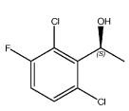
KRED014 | methyl-2-benzamidomethyl-3-oxobutyrate | 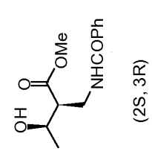
KRED015
KRED016
KRED017
KRED018
KRED019
KRED020
KRED021 | 同KRED090-094 | 同KRED090-094
KRED022
KRED023
KRED024 | 3-羟基-2-丁酮
KRED025 | 对氯苯乙酮(p-Cl-acetophenone)
KRED026 | 4-氯乙酰乙酸乙酯(COBE),3-羟基-2-丁酮,对氯苯乙酮
KRED027 | COBE | ATS-4
KRED028 | COBE | ATS-4
KRED029
KRED030
KRED031
KRED032
KRED033
KRED034 | 4-氯乙酰乙酸乙酯(COBE)
KRED035 | COBE
KRED036 | 4-氯乙酰乙酸乙酯(COBE)
KRED037 | 4-氯乙酰乙酸乙酯(COBE)
KRED038 | 4-氯乙酰乙酸乙酯(COBE)
KRED039 | 4-氯乙酰乙酸乙酯(COBE)
KRED040 | 4-氯乙酰乙酸乙酯(COBE)
KRED041 | 4-氯乙酰乙酸乙酯(COBE)
KRED042 | 4-氯乙酰乙酸乙酯(COBE)
KRED043 | 4-氯乙酰乙酸乙酯(COBE)
KRED044 | 4-氯乙酰乙酸乙酯(COBE)
KRED045 | 3-羟基-2-丁酮
KRED046 | 戊醛(酶活在70℃检测)
KRED047 | 3-羟基-2-丁酮(酶活在70℃检测)
KRED048 | 3-Hydroxy-2-butanone(酶活在60℃检测)
KRED049 | Phenylglyoxal hydrate(酶活在60℃检测，pH6.0 buffer)
KRED050 | 4-氯乙酰乙酸乙酯(COBE)
KRED051 | 4-氯乙酰乙酸乙酯(COBE)
KRED052 | 4-氯乙酰乙酸乙酯(COBE)
KRED053 | 戊醛(pentanal)
KRED054 | 3-羟基-2-丁酮
KRED055 | 3-羟基-2-丁酮
KRED056 | COBE/phenylglyoxal
KRED057 | COBE
KRED058 | COBE
KRED059 | 4-氯乙酰乙酸乙酯(COBE)
KRED060 | 环已酮（cyclohexanone）
KRED061 | 戊醛(pentanal)
KRED062 | 3-羟基-2-丁酮
KRED063 | 还原活性:pH7.0 50mM Tris buffer 65℃反应 苯甲醛 氧化活性:pH9.0 50mM Tris buffer 65℃反应 苯甲醇
KRED064 | 戊醛/phenylglyoxal(65℃反应)
KRED065 | COBE
KRED066 | benzaldehyde
KRED067 | 4-氯乙酰乙酸乙酯(COBE)
KRED068 | 4-氯乙酰乙酸乙酯(COBE)
KRED069 | 戊醛(pentanal)
KRED070 | 戊醛
KRED071 | 4-氯乙酰乙酸乙酯(COBE),3-羟基-2-丁酮
KRED072 | 3-羟基-2-丁酮(常温下可以反应,其他底物需60℃)
KRED073 | valeraldehyde
KRED074 | valeraldehyde
KRED075 | 4-氯乙酰乙酸乙酯(COBE)
KRED076 | 靛红（isatin）
KRED077 | 4-氯乙酰乙酸乙酯(COBE)
KRED078 | 戊醛/phenylglyoxal
KRED079 | COBE
KRED080 | 茚三酮
KRED081 | 靛红（isatin）
KRED082 | 3-羟基-2-丁酮
KRED083 | 环己酮(55℃反应)
KRED084 | COBE
KRED085 | 茚三酮
KRED086 | 戊醛
KRED087 | COBE
KRED088 | COBE
KRED089 | 3-羟基-2-丁酮
KRED090 | 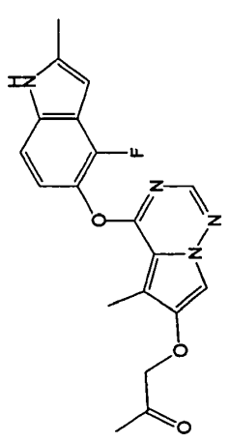 | 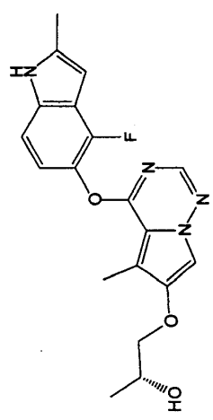
KRED091
KRED092
KRED093
KRED094
KRED095
KRED096
KRED097 | Ethyl 2-Oxo-4-phenylbutyrate
KRED098
KRED099
KRED100
KRED101
KRED102
KRED103
KRED104
KRED105
KRED106
KRED107
KRED108
KRED109
KRED110
KRED111
KRED112
KRED113
KRED114
KRED115
KRED116
KRED117
KRED118
KRED119
KRED120
KRED121
KRED122 | 2,5-二酮基-D-葡萄糖酸 | 古龙酸
KRED123
KRED124

